Phân tích thiết kế hệ thống
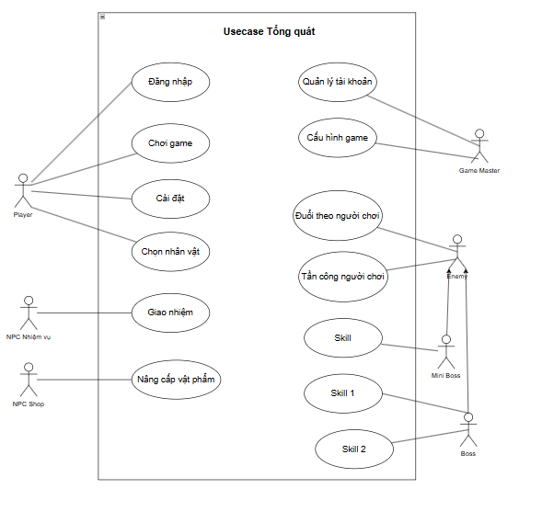
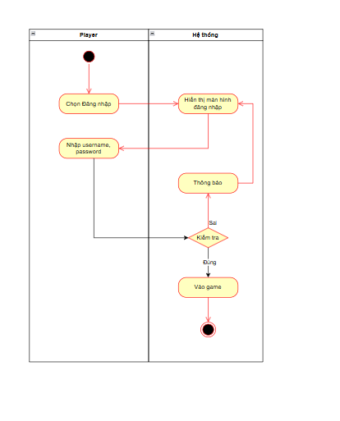
STT | Tên actor | Mô tả actor | Mẫu Phân tích Usecase Phân rã
1 | Player |  | Mã Usecase |  | Yêu cầu
2 |  |  | Tên Usecase |  | 1. Liệt kê toàn bộ actor
3 |  |  | Actor |  | 2. Vẽ sơ đồ Usecase tổng quát(Mức đỉnh)
4 |  |  | Mô tả |  | 3. Liệt kê toàn bộ usecase phân rã
5 |  |  | Tiền điều kiện |  | 4. Vẽ sơ đồ usecase phân rã
6 |  |  | Luồng sự kiện chính |  | 5. Phân tích sơ đồ usecase phân rã
7 |  |  | Luồng sự kiện thay thế |  | 6. Liệt kê tất cả chức năng có luồng hoạt động
8 |  |  | Hậu điều kiện |  | 7. Vẽ sơ đồ ativity các luồng hoạt động
9 |  |  | Include/Extend from

Sơ đồ Usecase phân rã |  |  | Ví dụ:
STT | Mã UseCase | Tên Usecase | Mã Usecase | UC-08
1 | UC-01 |  | Tên Usecase | Enemy Di chuyển và Tấn công
2 | UC-02 |  | Actor | Enemy (Alien, Robot), Game System (AI)
3 | UC-03 |  | Mô tả | Enemy xuất hiện từ bên phải, di chuyển thẳng sang trái về Castle. Alien và Robot có hành vi và passive hoàn toàn khác nhau.
4 | UC-04 |  | Tiền điều kiện | WaveSpawner đã sinh enemy theo kịch bản Level hiện tại.
5 | UC-05 |  | Luồng Ailen | 1. Spawn từ phải, di chuyển sang trái (tốc độ cao). 2. Passive: khi HP < 50% → tự tăng tốc +30%. 3. Khi chết: để lại FireZone 2 giây cản BBBoy auto-target khu vực đó. 4. Chạm Castle → trừ Castle HP → kích hoạt UC-04.
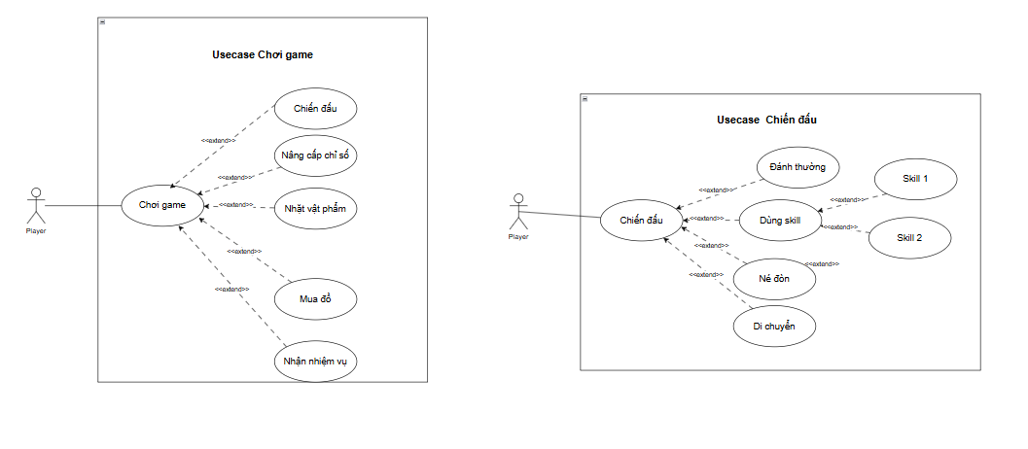
6 | UC-06 |  | Luồng Robot | 1. Spawn từ phải, di chuyển chậm (máu cao, giáp cao). 2. Passive regeneration: hồi 10 HP mỗi 5 giây (dừng khi bị Thunder debuff). 3. Không bị knockback bởi Gust Push (UC-03). 4. Chạm Castle → gây sát thương lớn → trừ Castle HP.
7 | UC-07 |  | Luồng sự kiện thay thế
8 | UC-08 |  | Hậu điều kiện | Enemy bị tiêu diệt (rơi Coins) hoặc chạm Castle (trừ Castle HP)
9 | UC-10
10 |  |  | Mã Usecase | UC-14
11 |  |  | Tên Usecase | Gacha System – Mở khóa Elemental Form cho BBBoy
12 |  |  | Actor | Player, Game System (GachaUI)
13 |  |  | Mô tả | Player dùng Ticket hoặc 500 Coins quay Gacha tại Elemental Shrine. Kết quả ngẫu nhiên mở 1/5 Elemental Form. Trùng nhận 200 Coins bồi thường.
14 |  |  | Tiền điều kiện | Đang ở Main Menu; có ít nhất 1 Ticket hoặc 500 Coins
16 |  |  | Luồng Ailen | 1. Player nhấn 'Elemental Shrine' từ Main Menu. 2. Chọn tài nguyên: 1 Ticket hoặc 500 Coins → xác nhận. 3. Hệ thống trừ tài nguyên, phát animation quay (vầng sáng nguyên tố). 4. Random trong Gacha Elemental Pool (5 nguyên tố, tỷ lệ 20%/loại). 5a. Kết quả mới: BBBoy transform sang Elemental Form mới; lưu PlayerPrefs 'ElementalUnlocked_[X]=1'. 5b. Kết quả trùng (Duplicate Handling): thông báo + cộng 200 Coins bồi thường. 6. Hiển thị collection grid: 5 ô elemental (sáng=đã mở, xám=chưa mở).
17 |  |  | Luồng sự kiện thay thế | Không đủ Ticket/Coins → thông báo thiếu tài nguyên, không trừ.
18 |  |  | Hậu điều kiện | Elemental Form mới được mở khóa hoặc nhận Coins bù; tiến trình lưu PlayerPrefs.
20

